会員初期画面
画面仕様書 |  |  | システム名称 |  |  | サブシステム名称 |  |  |  | クラス番号
 |  |  |  |  |  |  |  |  |  | 2C05JT
名称 | 会員管理初期画面 |  | 入出庫管理システム |  |  | 会員管理システム |  |  |  | 氏名
 |  |  |  |  |  |  |  |  |  | 岡本波琉
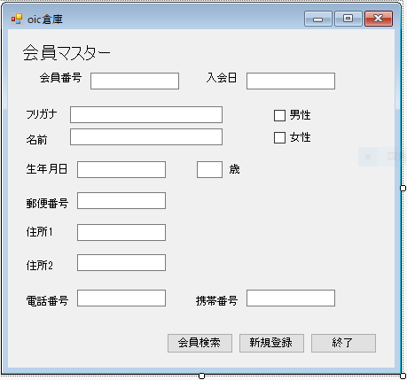
 |  |  |  |  |  |  | 画面詳細

 |  |  |  |  |  |  | フォーム名 |  | F_MEMBER

 |  |  |  |  |  |  | 画面サイズ |  | 640x480

 |  |  |  |  |  |  | 背景色 |  | 規定値

 |  |  |  |  |  |  | 文字種類 |  | MS ゴシック

 |  |  |  |  |  |  | 文字サイズ |  | 12

 |  |  |  |  |  |  | 文字色 |  | 黒

 |  |  |  |  |  |  | 注意事項

 | 名称 | 使用コントロール | Caption | 初期値 | 必須入力 | TAB順 | 桁制限 | その他
1 | lbl_TopTitle | label | 会員マスター |  |  | - |  | フォントサイズ15
2 | lbl_ID | label | 会員番号 |  |  | -
3 | txt_ID | textbox |  |  | ○ | 1 | 8
4 | lbl_ADMISSIONDAY | label | 入会日 |  |  | -
5 | txt_ADMISSIONDAY | textbox |  | 今日の日付 | ○ | 2 | 8 | yyyymmdd形式で入力。数字以外は入力不可
6 | lbl_NA | label | 名前
7 | txt_NA | textbox |  |  | 〇 |  |  | 漢字以外の入力不可
8 | lbl_F | label | フリガナ
9 | txt_F | textbox |  |  | 〇 |  |  | カタカナ以外の入力不可
10 | lbl_S | label | 生年月日
11 | txt_S | textbox |  |  | 〇 | 3 | 8 | yyyymmdd形式で入力。数字以外は入力不可
12 | txt_T | textbox |  |  |  |  | 3
13 | lbl_T | label | 歳
14 | lbl_Y | label | 郵便番号
15 | txt_Y | textbox |  |  | 〇 | 4 | 10 | 数字以外は入力不可
16 | lbl_1 | label | 住所1
17 | txt_1 | textbox |  |  | 〇 | 5
18 | lbl_2 | label | 住所2
19 | txt_2 | textbox
20 | lbl_D | label | 電話番号
21 | txt_D | textbox |  |  |  |  | 11 | 数字以外は入力不可
22 | lbl_K | label | 携帯番号
23 | txt_K | textbox |  |  | 〇 | 6 | 11 | 数字以外は入力不可
24 | ck_O | checkBox | 男 |  | 〇
25 | ck_J | checkBox | 女 |  | 〇
26 | bt_K | Button | 会員検索
27 | bt_S | Button | 新規登録
28 | bt_E | Button | 終了
29
30

その他

 | 男女に限り必須項目だがどちらかを選べばよい

入庫初期画面
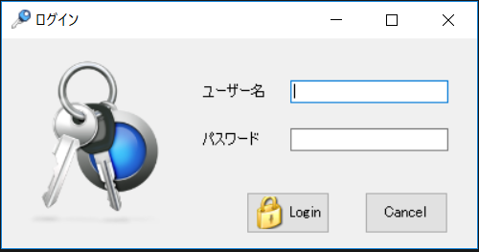
画面仕様書 |  |  | システム名称 |  |  | サブシステム名称 |  |  |  | クラス番号
 |  |  |  |  |  |  |  |  |  | 2B25KS
名称 | ログイン画面 |  | 販売管理システムシステム |  |  | 会員管理システム |  |  |  | 氏名
 |  |  |  |  |  |  |  |  |  | 中山葉水
 |  |  |  |  |  |  | 画面詳細

 |  |  |  |  |  |  | フォーム名 |  | Login_Form

 |  |  |  |  |  |  | 画面サイズ |  | 547. 266

 |  |  |  |  |  |  | 背景色 |  | 規定値

 |  |  |  |  |  |  | 文字種類 |  | MS UI Gothic

 |  |  |  |  |  |  | 文字サイズ |  | 9

 |  |  |  |  |  |  | 文字色 |  | 黒

 |  |  |  |  |  |  | 注意事項

 | 名称 | 使用コントロール | Caption | 初期値 | 必須入力 | TAB順 | 桁制限 | その他
1 | pictureBox_1 | pictureBox |  |  |  | -
2 | lbl_1 | label | ユーザー名 |  |  | ‐
3 | txtbox_1 | textbox |  |  | 〇 | 1 | 30
4 | lbl_2 | label | パスワード |  |  | ‐
5 | textbox2 | textbox |  |  | 〇 | 2 | 40
6 | button1 | button | Login |  |  | 3
7 | button2 | button | Cancel |  |  | 4
8
9
10
11
12
13
14
15
16
17
18
19
20
21
22
23
24
25
26
27
28
29
30

その他

 | 数量を入力すると商品マスターを参照して自動的に仕入価格を入力されるようにする

